상품제안서
ALIO 메이트 C타입OTG메모리(8~64G) | 상품코드: F16606

 |  |  |  |  |  |  | 02-412-0044 | www.easy1.co.kr
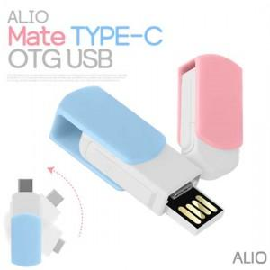

【상세/제작정보】

【인쇄/포장옵션】 | 레이저, 풀칼라, 개별인쇄 / 포장지포장

【공급단가】 | 수량 | 100~ | 300~ | 500~ | 1,000~ | 2,000~
*VAT별도 | 8G | 4,770원 | 4,690원 | 4,580원 | 4,460원 | 4,390원
 | 16G | 5,000원 | 4,920원 | 4,800원 | 4,680원 | 4,600원
 | 32G | 5,450원 | 5,360원 | 5,230원 | 5,100원 | 5,010원
 | 64G | 7,380원 | 7,260원 | 7,090원 | 6,910원 | 6,790원

【상품 URL】 | https://dev.easy1.co.kr:443/src/goods_detail.php?gdno=16606

